Fator de Emissão
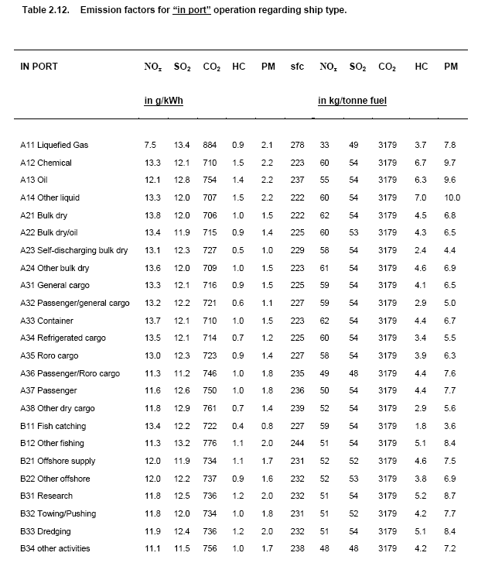
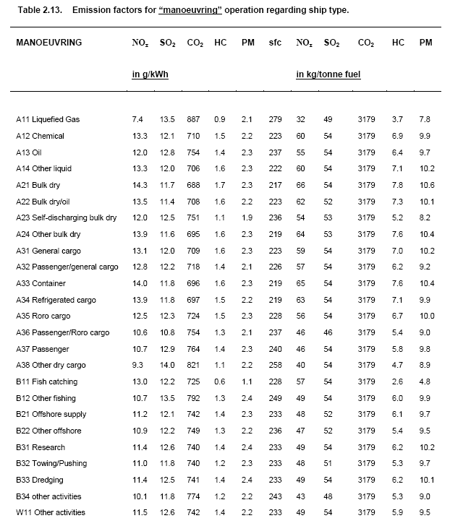
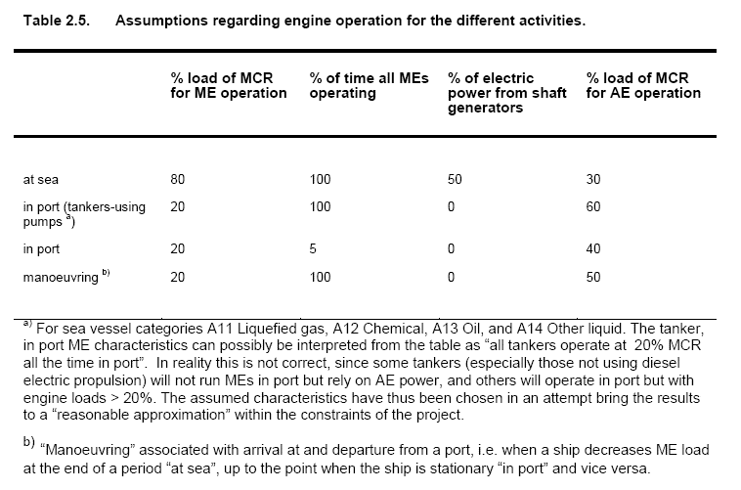
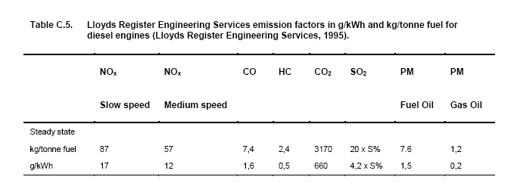
Fonte: | Entec UK Limited (2002). ‘Quantification of emissions from ships associated with ship movements between ports in the European Community’. Final report July 2002.

